Sheet1
Scene No. | 1
Quest Title | 消失的星星
Quest Log | 回复MISS 张
Map No. | 55
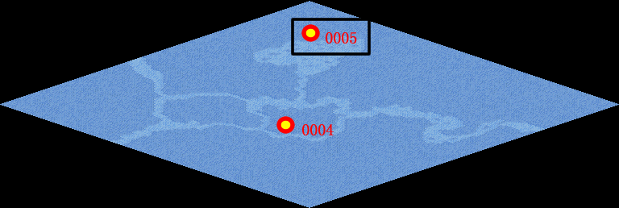
NPC No. | 5
Condition
Dialog | 哦，那可能是黑洞的缘故。黑洞是相对论所预言的一种暗天体，是宇宙中物质高密度集中的小区域。科学家认为，某些天体在自身强大的引力作用下，最终会成为一种微小的致密天体——黑洞。黑洞不向外界发射和反射任何光线，故不能直接看见它。任何物质只要一进入它的边界，就好似进了“无底洞”，休想再逃出来。但是对于这种黑洞的观察、研究仍处于初始阶段。所以我这里也不能肯定。
Select
Result | 1 :Scene 002 , 2 : 关闭对话框

NPC No. | 6
Condition
Dialog | 真是太奇怪了，明明刚才还看到了啊，怎么就没了呢？
Select | 1：确定
Result | 1：关闭对话框

ScriptFile | Qlog-0105-001.scr
 | Q0005-0105-001.scr
 | Q0006-0105-001.scr

